Parcial
Segundo parcial de Economía y Organización de la Producción 06/11/18.
PARTE PRACTICA
1) Complete la siguiente tabla, calculando cada VAN (tomando una tasa de referncia requerida por el inversor de 17 %) y Tir de cada uno de los proyectos de inversión según cada DFC

 | Período | Proyecto A | Proyecto B | Proyecto C | Proyecto D
 | 0 | -200000 | -150000 | -230000 | -120000 | Tabla 1 | VAFCDII A | VAFCDII B | VAFCDII C | VAFCDII
 | 1 | -8000 | 70000 | 60000 | 50000 |  | $ 202,799.93 | $ 189,837.45 | $ 275,740.69 | $ 248,419.86
 | 2 | 70000 | 50000 | 70000 | 60000 |  | VAN A | VAN B | VAN C | VAN D
 | 3 | 85000 | 40000 | 90000 | 85000 |  | $ 2,799.93 | $ 39,837.45 | $ 45,740.69 | $ 128,419.86
 | 4 | 95000 | 60000 | 40000 | 50000 |  | Tir A | Tir B | Tir C | Tir D
 | 5 | 120000 | 80000 | 210000 | 180000 |  | 17.45% | 28% | 24% | 49%
 |  |  |  |  |  |  | *VAFCDII: valor actual de flujos de caja después de inversión inicial
 |  |  |  |  |  |  | Tasa | 17%
2) Suponiendo que los 4 proyectos del punto anterior son independientes, y se cuenta con un monto a invertir total y límite de $ 340.000:
a) ¿Cuál o cuáles proyectos elegiría según VAN? Justifique
Se eligirían los proyectos B y D, debido a que su combinación da el mayor VAN de todas las combinaciones.
b) ¿Cuál o cuáles proyectos elegiría según método Tir? Justifique
Se eligiría nuevamentes ambos proyectos porque tienen los mayores TIRs. Es lo buscado en proyectos de inversión
c) ¿Cuál o cuáles proyectos elegiría definitivamente teniendo en cuenta ambos métodos? Justifique

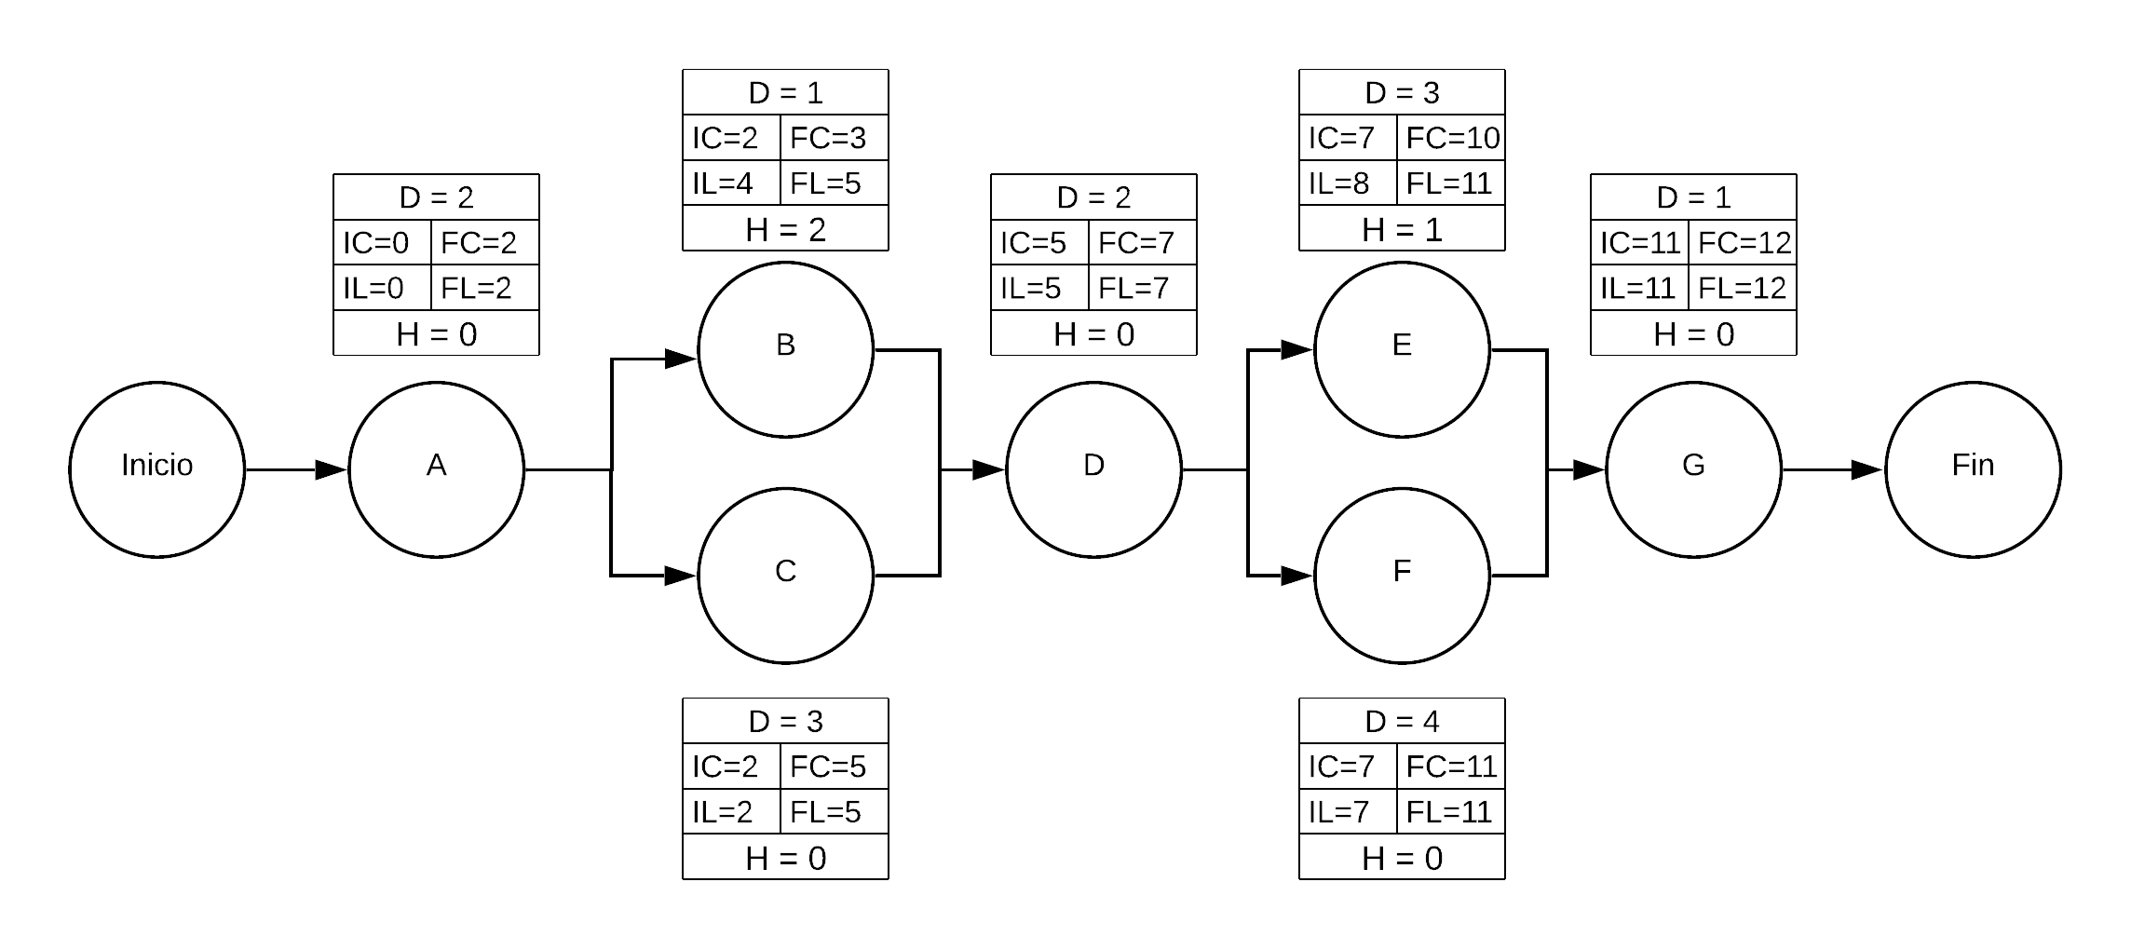
3) Planificación de proyectos
a) Realice el gráfico y halle el camino crítico, para la realización de un proyecto determinado, indicando IC,FC,IL,FL, y holgura,según la siguiente información:
 | Actividad | Predecesor | Duración (meses)
 | A | _ | 2
 | B | A | 1
 | C | A | 3
 | D | B, C | 2
 | E | D | 3
 | F | D | 4
 | G | E,F | 1

b) Realice el diagrama de Gantt del proyecto anterior, destacando en color las actividades críticas y con flechas las holguras.
c) Obtenga el DFC del proyecto sabiendo que los ingresos de cada mes, y egresos de cada actividad están dados por la siguiente tabla:

 | Actividad | Egreso mensual |  | Meses | Ingresos
 | A | 3 |  | 1, 2 | $ 4
 | B | 1 |  | 3 | $ 5
 | C | 2 |  | 4, 5 | $ 3
 | D | 4 |  | 6.7 | $ 5
 | E | 4 |  | 8 | $ 4
 | F | 3 |  | 9,10,11 | $ 8
 | G | 2 |  | 12 | $ 5

d) Optimice el DFC desplazando las actividades que así lo permiten.

 | Mes
Actividades | 1 | 2 | 3 | 4 | 5 | 6 | 7 | 8 | 9 | 10 | 11 | 12
A
B
C
D
E
F
G
Ingresos | $ 4 | $ 4 | $ 5 | $ 3 | $ 3 | $ 5 | $ 5 | $ 4 | $ 8 | $ 8 | $ 8 | $ 5
Egresos | -$ 3 | -$ 3 | -$ 3 | -$ 2 | -$ 2 | -$ 4 | -$ 4 | -$ 7 | -$ 7 | -$ 7 | -$ 3 | -$ 2
Resultado | $ 1 | $ 1 | $ 2 | $ 1 | $ 1 | $ 1 | $ 1 | -$ 3 | $ 1 | $ 1 | $ 5 | $ 3
Ingr. Aj. | $ 4 | $ 4 | $ 5 | $ 3 | $ 3 | $ 5 | $ 5 | $ 4 | $ 8 | $ 8 | $ 8 | $ 5
Egr. Aj. | -$ 3 | -$ 3 | -$ 3 | -$ 2 | -$ 2 | -$ 4 | -$ 4 | -$ 3 | -$ 7 | -$ 7 | -$ 7 | -$ 2
Nuevo Rdo. | $ 1 | $ 1 | $ 2 | $ 1 | $ 1 | $ 1 | $ 1 | $ 1 | $ 1 | $ 1 | $ 1 | $ 3

Teoria:
1) Nombre y describa los tiempos componentes del tiempo de producción.
Los componentes de tiempo de la producción son los siguientes: - Tiempo de preparación: tiempo necesario para disponer los recursos para efectuar la operación - Tiempo de operación: consumido por los recursos en efecutar la operación - Tiempo de transferencia: para transportar una cantidad de producto a una nueva operación. - Tiempo de espera: ninguno de los anteriores.

2) Nombre y describa los sistemas de producción, incluyendo sus ventajas y desventajas.
Los sistemas de producción se dividen en: - Sistemas contra stock: no cumplen con una demanda específica sino por un análisis de ventas. La producción es continua. Tienen como ventaja la inmediatez de la disponiblidad de productos - Sistemas "pull": la producción se organiza en función a lo que pide el cliente. Es decir, es producción a demanda. Se programan actividades y se asignan los recusos necesarios en el tiempo preciso (Just in Time). La gran ventaja es que generan poco stock, y por lo tanto hay poco capital inmovilizado. En contrapartida, no tienen disponibilidad inmediata.

3) Nombre y describa las partes de la organización de las empresas.
Núcleo de operaciones: parte encargada de realizar las operaciones de transformación de las materias. Podemos mencionar asegurar inputs, transformación de inputs a outputs, entre otras. Directivos: ocupan el estrato superor, y se encargan de las tareas de dirección, control, administración, entre otras. Mandos medios: se encuentran por debajo de los directivos y por encima de los operarios en lo que respecta al nivel jerárgico. Vinculan el ápice estratégico con operarios. Analistas: personal que se encuentra encargada de estudiar el control de la producción y las pautas a seguir. Ideología: se encuentra referida a las tradiciones y creencias de una organización, los cuales le otorgan identidad de forma de "vida".

4) Escriba 3 diferencias entre una SA y una SRL.
 | SA |  |  |  | SRL
 | No contienen máximo de socios |  |  |  | Cantidad máxima de socios de 50

 | Tienen contitución más constosa y están sujeta a mayores controles legales. |  |  |  | Constitución simple y estatuto flexible.

 | Obligación de presentar estados contables |  |  |  | Ninguna obligación en lo que respecta a estados contables

 | Aporte de los integrantes por acciones (títulos negociables) |  |  |  | Participación de los socios por Cuotas Partes, sin posibilidad de negociación.

